Y260107.1700
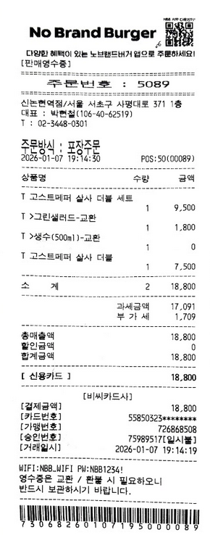
회의록
과제명 |  | AutoML 기반 지능형 고객서비스 플랫폼 개발
주 제 |  | 여행 플랫폼에서 필요성에 대한 협의
주관팀 |  | CKInfo |  | 작성자 | 김수진
일 시 |  | 2026.1.7 1700 ~ 1900 |  | 장 소 | CK 강남사무실 회의실
참석자 |  | CKInfo | 김수진
 |  | (주) 데이터랩스 김종현 대표 .여행플랫폼에서 AI 챗봇 시스템에 적용시 요구사항 확인
내 용
1. 회의 내용
- 앱 '여행대로'에서 고객에 대한 자동대응시스템으로 필요사항 협의
 | 1. 회의 내용
 | 1.1 여행플랫폼 수용을 위한 요구사항 수렴 - 여행 플랫폼 수용하기 위해서는 수용 요구 사항 협의 ,본 시스템의 개발 진행 설명 - RAG 으로 학습하기 위한 문서가 매뉴얼형식이 아닌 협의된 내용을 다시 학습하는 방식에 대한 토의 - 업무 WorkFlow 가 다시 학습 으로 순환되는 파이프 라인생성
 | 1.2 고려사항
 | - 고객의 대응중에서 RAG 환경에서도 이질감이 없는 시스템으로 가능한가에 대한 부분
 | - RAG 환경에서 Chunk 문제로 잘못된 답변을 생성하는것에 대한 대응
 | - 고객의 감정을 오히려 자극해서 고객을 떠나게 하는 서비스 현황에 대한 대응 방안

2. Action Item
ㆍ(CKInfo) 개발사항 중에서 고객의 감정을 오히려 자극하는 무한반복 응답 방식등 , 고객의 감정에 민감하게 대응할수잇는 시스템 개발

주석
<1>
<2>
<3>

회의비 | 18,800

Y260109
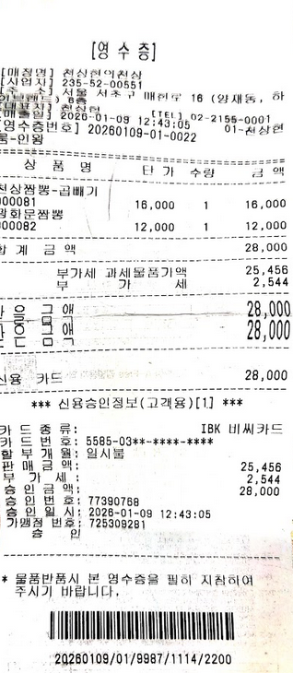
회의록
과제명 |  | AutoML 기반 지능형 고객서비스 플랫폼 개발
주 제
주관팀 |  | CKInfo |  | 작성자 | 김수진
일 시 |  | 2025.3.21. 1000 ~ 1230 |  | 장 소 | CK 강남사무실 회의실
참석자 |  | CKInfo | 김수진
 |  | (주) 데티어얼라이언스 김태형 실장 . 스마트시티 프로젝트에 접목을위한 연결사항
내 용
1. 회의 내용
- 현재 스마트시트에서 진행이 되고 잇는 프로젝트에서 가장 용이하게 적용을 위한 설계 방안
 | 1. 회의 내용
 | 1.1 현재 ( 주) 데이터얼라이언스에서 진행하고 잇는 스마트 시티 프로젝트 ( 평택 , 광주 ) 에 적용방안 - 평택 ..적용 기간을 확인이 필요 - 광주 ...지금 설계에서 반영 가능성 확인 - 스마트 시티 프로젝트 제안 반영 가능성 확인
 | 1.2 고려사항
 | - 현재 콜센터 운영인력들이 일자리의 불안감으로 시스템 도입에 대한 민감한 반영
 | - 일자리를 대체 한다는 위협으로 전달이 되면 안됨

2. Action Item
ㆍ(CKInfo) 현재 관계자들 모두에서 불안감을 제공하지 않고 각자의 pain point 해결할 수잇는 방안으로 접근이 필요

주석
<1>
<2>
<3>

회의비 | 28,000

Y26012.1700
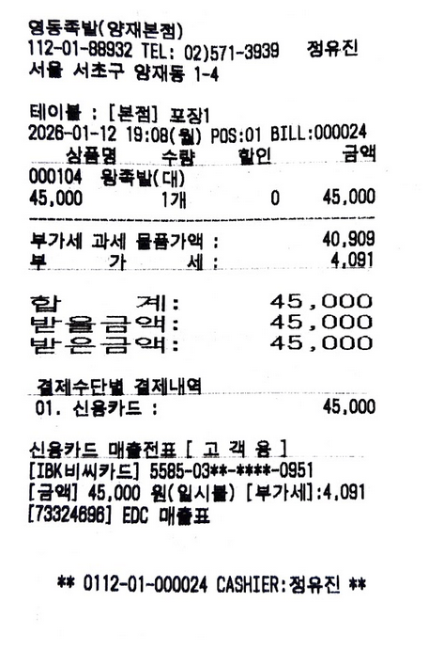
회의록
과제명 |  | AutoML 기반 지능형 고객서비스 플랫폼 개발
주 제 |  | 헬스케어 사업 적용시 커스텀 개발을 위한 협의
주관팀 |  | CKInfo |  | 작성자 | 김수진
일 시 |  | 2026.1.12 17~1900 |  | 장 소 | 농협 양재 혁신센터 회의실
참석자 |  | CKInfo | 김수진
 |  | (주) 지아이비타 . 헬스케어환경에서 AI챗봇 적용에서는 Painpoint 파악
내 용
1. 회의 내용
- 헬스케어 환경에서 적용하기 위한 도메인 적용 요구사항 수렴
 | 1. 회의 내용
 | 1.1 현재 (주)지아이비타 - 헬스케어 분야 에서 적용할 수 잇는 요구사항 수렴 - 헬스케어 분야에서 의료 관련된 부분은 민감한 답변이 요구됨 - 민감한 정보가 제공되어야 하므로 False Positive 에 적극적으로 대응해야함 - 단계적으로 접근할 수 있는 방안에 대한 협의
 | 1.2 고려사항
 | - Haluciantion 이 생기지 않도록 함에 Explainable AI 로 구현해야 함 . 근거가 없으면 답변을 하지 않는 원칙
 | - 민감한 질문에 대해서는 전문 의료인에게 Hand Over 로 전달하는 방식 설계 반영
 | - RAG Chunk 문제

2. Action Item
ㆍ(CKInfo) Halucination 해결방안과 RAG Chunk 문제 해결 방안 연구

주석
<1>
<2>
<3>

회의비 | 45,000

Y260408.1700
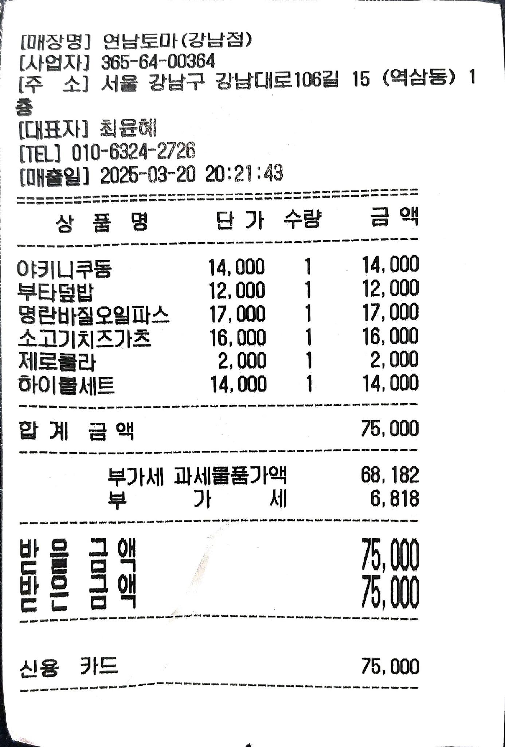
회의록
과제명 |  | AutoML 기반 지능형 고객서비스 플랫폼 개발
주 제 |  | Kotra 실증 지원 및 시장확대 를 위한 개발 반영사항 협의
주관팀 |  | CKInfo |  | 작성자 | 김수진
일 시 |  | 2025.3.13. 1000 ~ 1130 |  | 장 소 | CK 강남연구소 3층 회의실
참석자 |  | CKInfo | 김수진
 |  | (주) 한화시스템 ESG 팀 - 정선원 팀장 외 1명
내 용
1. 회의 내용
- 연구산출물에 대해서 상생협력 형태 개발이 내부 ESG 자금에 추진 가능 여부
 | 1. 회의 내용
 | 1.1 한화에어로시스템이 가장 잘 나가고 있음 - 국방체계 쪽에서 정비창관련된 사업에서 매뉴얼에 대해서 사용자가 정비를위한 매뉴얼이 너무 방대한 문제 - KMS 로 해결이 될런지 확인
 | 1.2 고려사항
 | 한화에어로시스템 상황을 확인 선행 - 너무 바쁜 시간들을 보내고 잇어서 전사에서 아무도 인터럽트를 하지 못하는 분위기

2. Action Item
ㆍ(CKInfo) 1. 소개 문서 작성 전달

주석
<1>
<2>
<3>

회의비 | 75,000
특이사항 | 실수로 술이 포함됨 ---> 수진 개인실수잇므로 해당 14,000 원에 대해서는 개인이 별도 책임 ( 회사 지침에 따라 처리 )

Y250320.1000
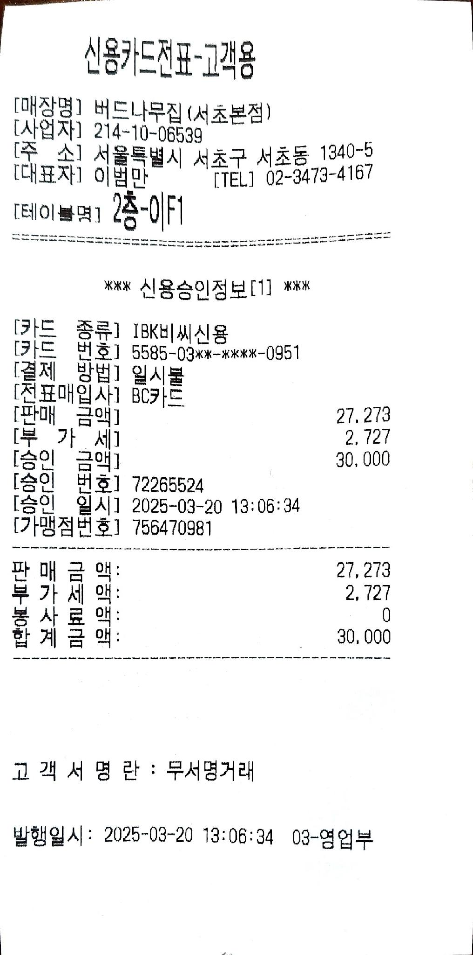
회의록
과제명 |  | AutoML 기반 지능형 고객서비스 플랫폼 개발
주 제 |  | Kotra 실증 지원 및 시장확대 를 위한 개발 반영사항 협의
주관팀 |  | CKInfo |  | 작성자 | 김수진
일 시 |  | 2025.3.13. 1000 ~ 1130 |  | 장 소 | (주)차지인 회의실
참석자 |  | CKInfo | 김수진
 |  | (주) 차지인 전기차 충전 플랫폼 운영에 연구산출물 적용 방안 협의 - 이구환 부사장
내 용
1. 회의 내용
- 전기차 충전 플랫폼 운영에 연구산출물 적용방안
 | 1. 회의 내용
 | 1.1 현재 사용하고 잇는 앱에 '위젯'형식으로 삽입하는 방안 협의 - 차지인 충전앱에서 AICC 형식으로 붙이는 모델을 필요하다 - 소개문서를 주면 내부에서 escalation 을 하겠다
 | 1.2 고려사항
 | - 차지인 앱 내부에서 위젯형식으로 연결 - 별도의 매뉴을을 RAG 으로 벡터DB 적용

2. Action Item
ㆍ(CKInfo) 1.1 Summary Paper ( 2장 ) 소개서 전달

주석
<1>
<2>
<3>

회의비 | 30,000

Y250319.1000
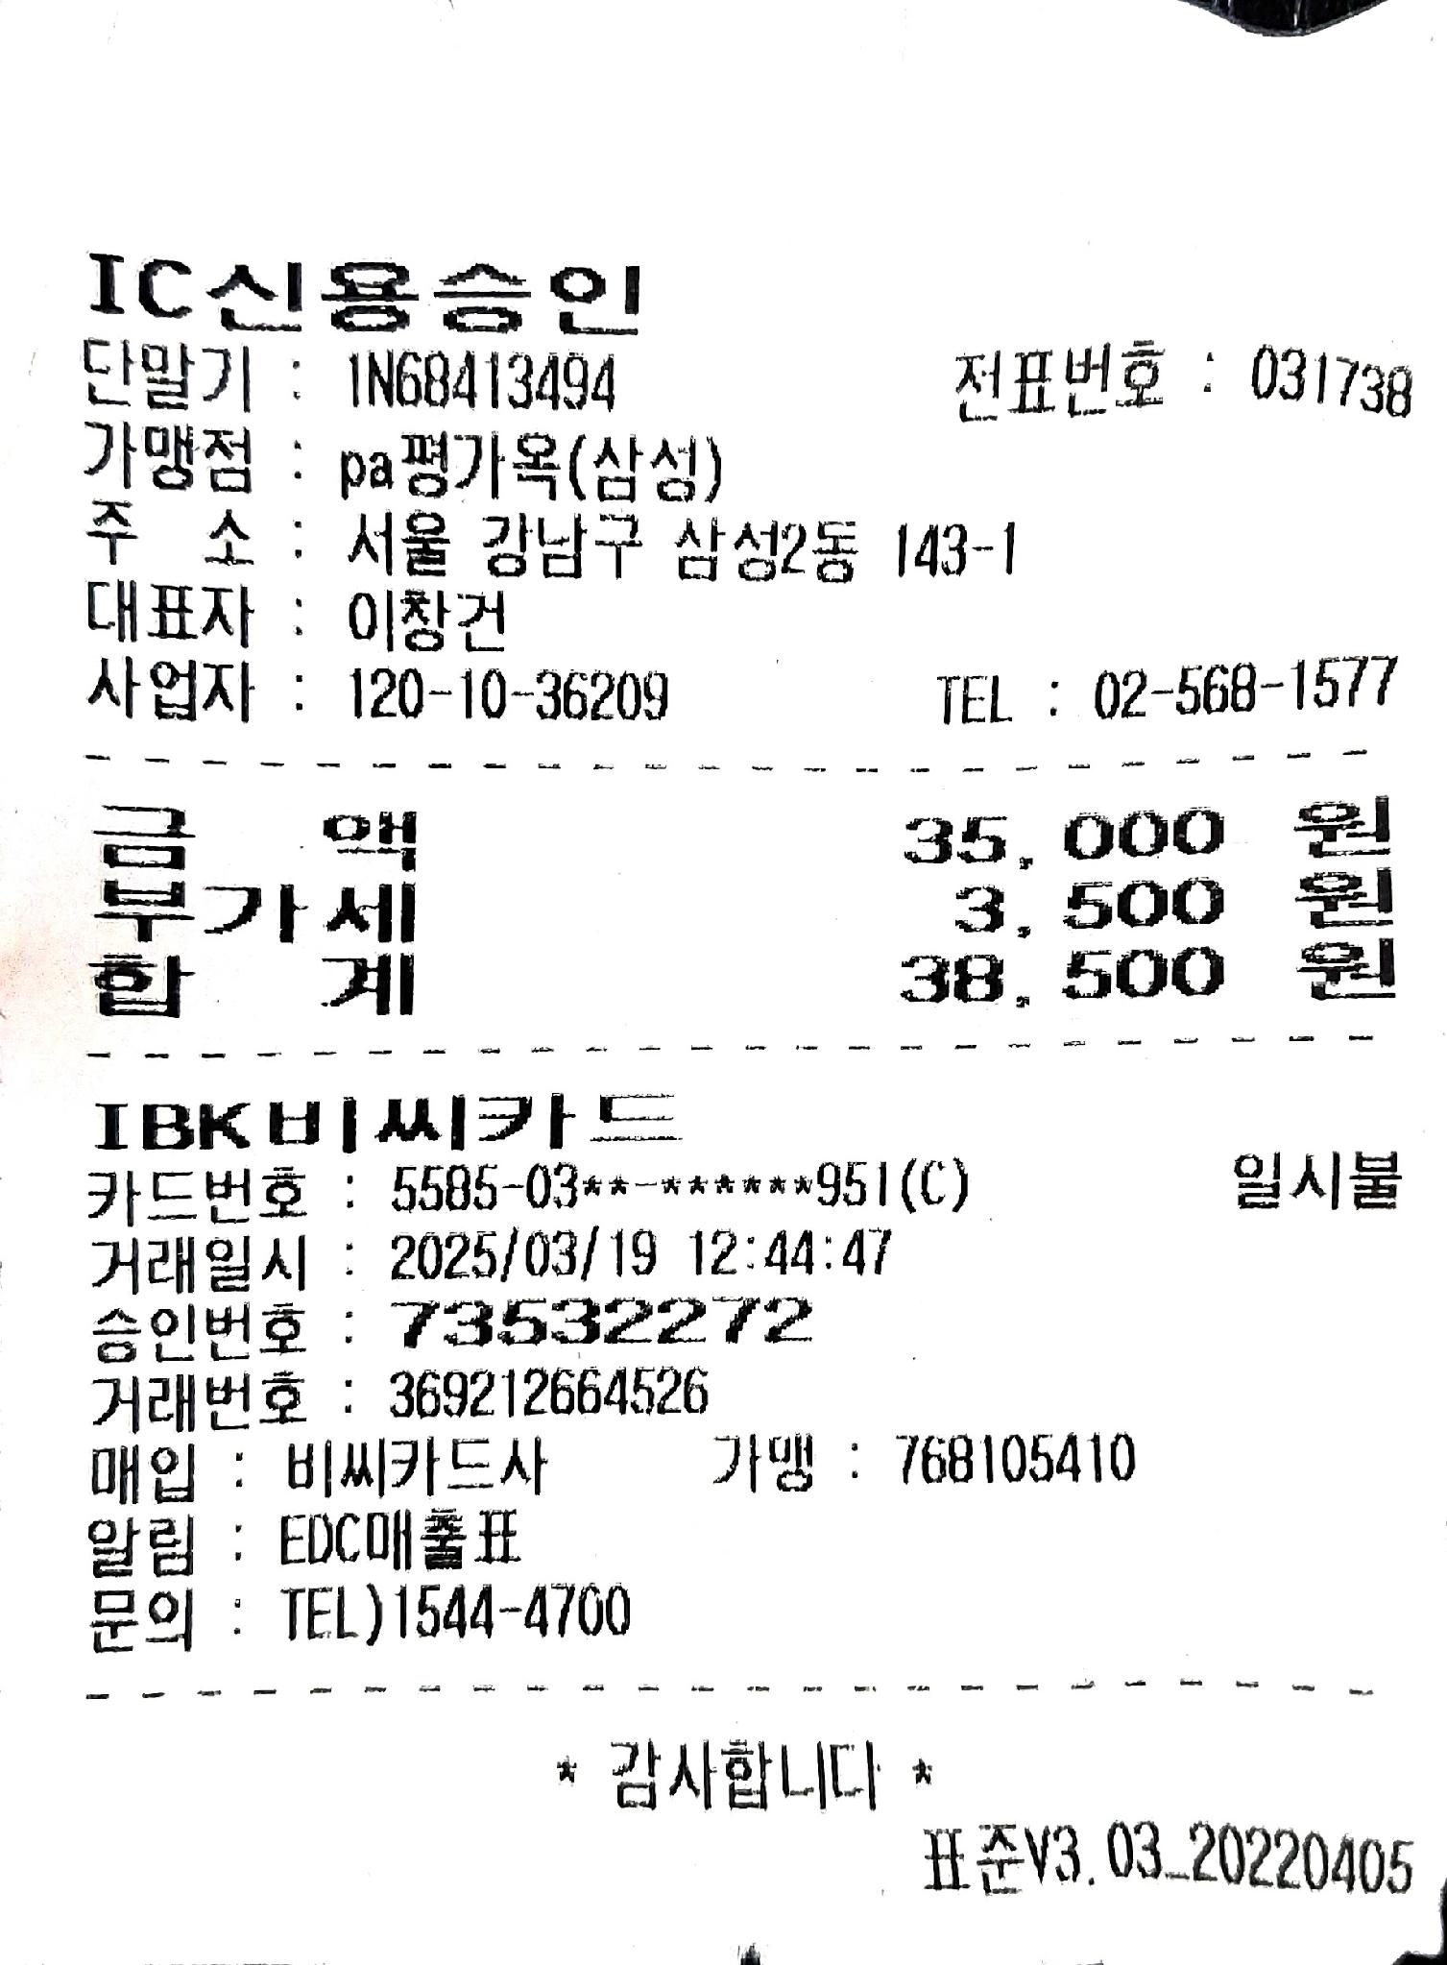
회의록
과제명 |  | AutoML 기반 지능형 고객서비스 플랫폼 개발
주 제 |  | Kotra 실증 지원 및 시장확대 를 위한 개발 반영사항 협의
주관팀 |  | CKInfo |  | 작성자 | 김수진
일 시 |  | 2025.3.13. 1000 ~ 1130 |  | 장 소 | SKT 선릉 사무실 회의실
참석자 |  | CKInfo | 김수진
 |  | (주) SKT 연구개발 산출물 SKT 에 적용하는 방안 협의 - 부사장 오세현
내 용
1. 회의 내용
- 연구개발 산출물 SKT 에 적용하는 방안 협의
 | 1. 회의 내용
 | 1.1 SKT 자체 콜센터를 개발 ( 대내용 ) - 자체적으로 콜센터와 KMS 를 개발하고 잇음 - 오히려 SKT 의 상생협력 분야 쪽에서 협력사 솔루션 에코쪽으로 넣어서 협력사들이 활용할수도록 하는 방법이 좋을듯
 | 1.2 고려사항
 | -

2. Action Item
ㆍ(CKInfo) 1. 전달 문서 생성 2. MVP 생성시 부사장님 대상 데모

주석
<1>
<2>
<3>

회의비 | 38,500

Y250318.1000
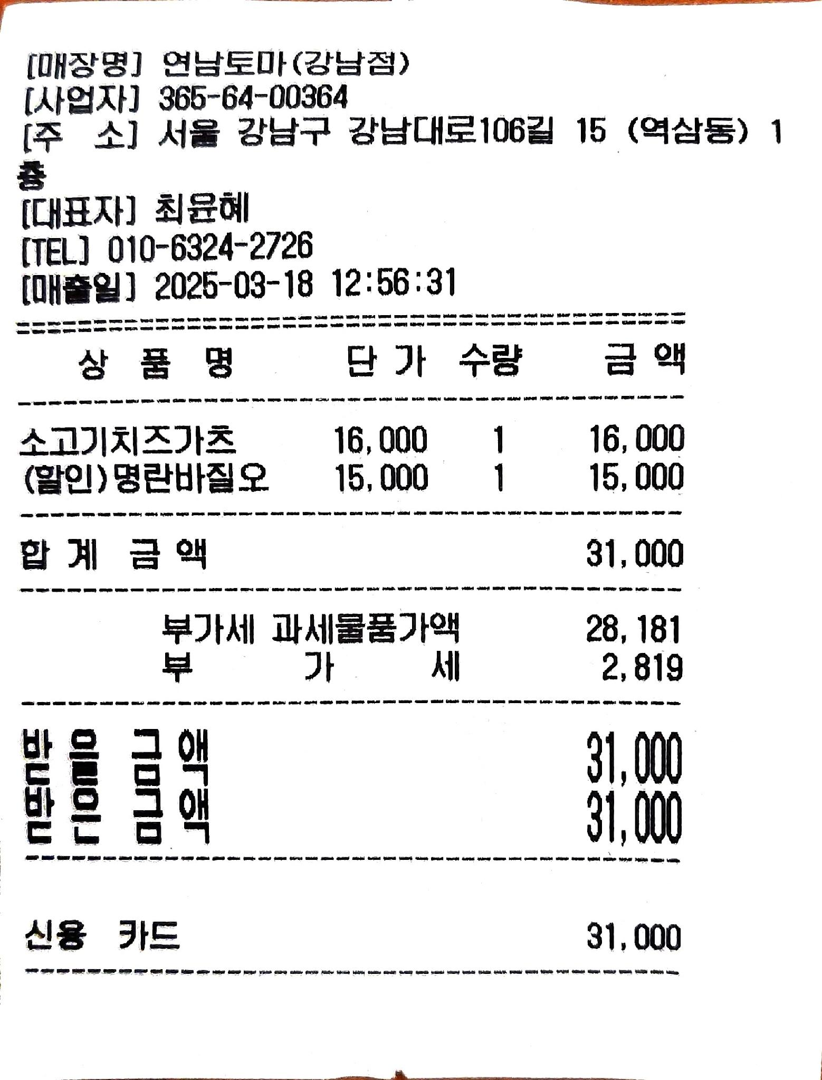
회의록
과제명 |  | AutoML 기반 지능형 고객서비스 플랫폼 개발
주 제 |  | Kotra 실증 지원 및 시장확대 를 위한 개발 반영사항 협의
주관팀 |  | CKInfo |  | 작성자 | 김수진
일 시 |  | 2025.3.13. 1000 ~ 1130 |  | 장 소 | CK 강남연구소 3층 회의실
참석자 |  | CKInfo | 김수진
 |  | (주) 레페토ai 김웅대표 - 전자책발행 서비스에 연구산출물 협업 방안
내 용
1. 회의 내용
- 전자책발행 서비스에 연구산출물 협업 방안
 | 1. 회의 내용
 | 1.1 협업방안 .전차책 발행에서 사용되는 사용법 챗봇 서비스 - 롯데그룹 신격호 회장 자서전 제작 플랫폼에서 제작중 - 세바시 서비스가 시작 예정 ,지금까지는 사용법을 담당자들이 서비스대응을 햇으나 - 세바시 서비스 이후에는 고객 대응시스템이 필요하면 이에 적용가능 함
 | 1.2 고려사항
 | -

2. Action Item
ㆍ(CKInfo) 1. 소개문서 2.MVP 준비

주석
<1>
<2>
<3>

회의비 | 31,000

Y250314.1000
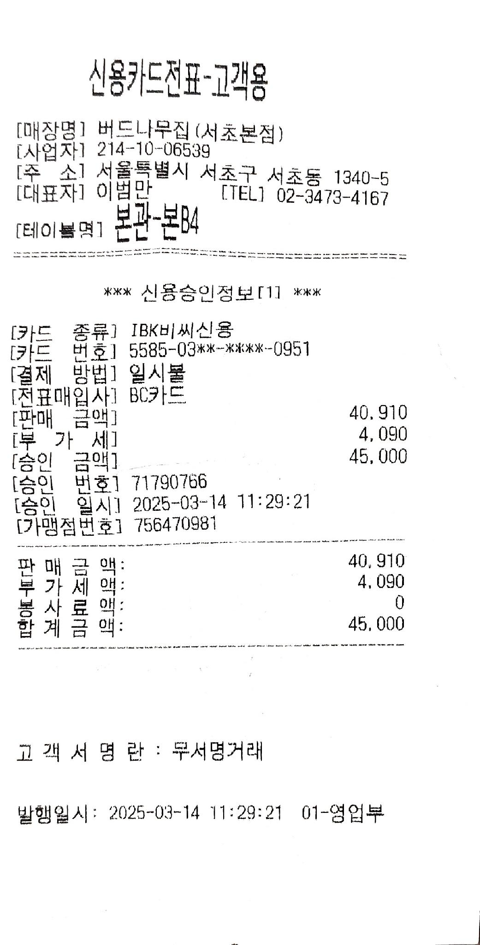
회의록
과제명 |  | AutoML 기반 지능형 고객서비스 플랫폼 개발
주 제 |  | Kotra 실증 지원 및 시장확대 를 위한 개발 반영사항 협의
주관팀 |  | CKInfo |  | 작성자 | 김수진
일 시 |  | 2025.3.14. 1000 ~ 1130 |  | 장 소 | 강남구창업지원센터 회의실
참석자 |  | CKInfo | 김수진
 |  | 강남구창업센터 이연배센터장외 1명 - 창업센터내 연구산출물 적용 및 센터내 기업과 협업
내 용
1. 회의 내용
- 창업센터내 연구산출물 적용 및 센터내 기업과 협업
 | 1. 회의 내용
 | 1.1 연구산출물적용 및 센터내 기업과 협업 - poc 적용시에 센터 사용에 대한 내용이나 - 창업에 관련된 반복되는 질문 ( 센터 내부 입주사들 지원용 ) - 향후 제안서나 과제 관리 매뉴얼등이 있으면 좋을듯
 | 1.2 고려사항
 | -

2. Action Item
ㆍ(CKInfo) 1. 소개서 2. MVP 데모

주석
<1>
<2>
<3>

회의비

Y250313.1000
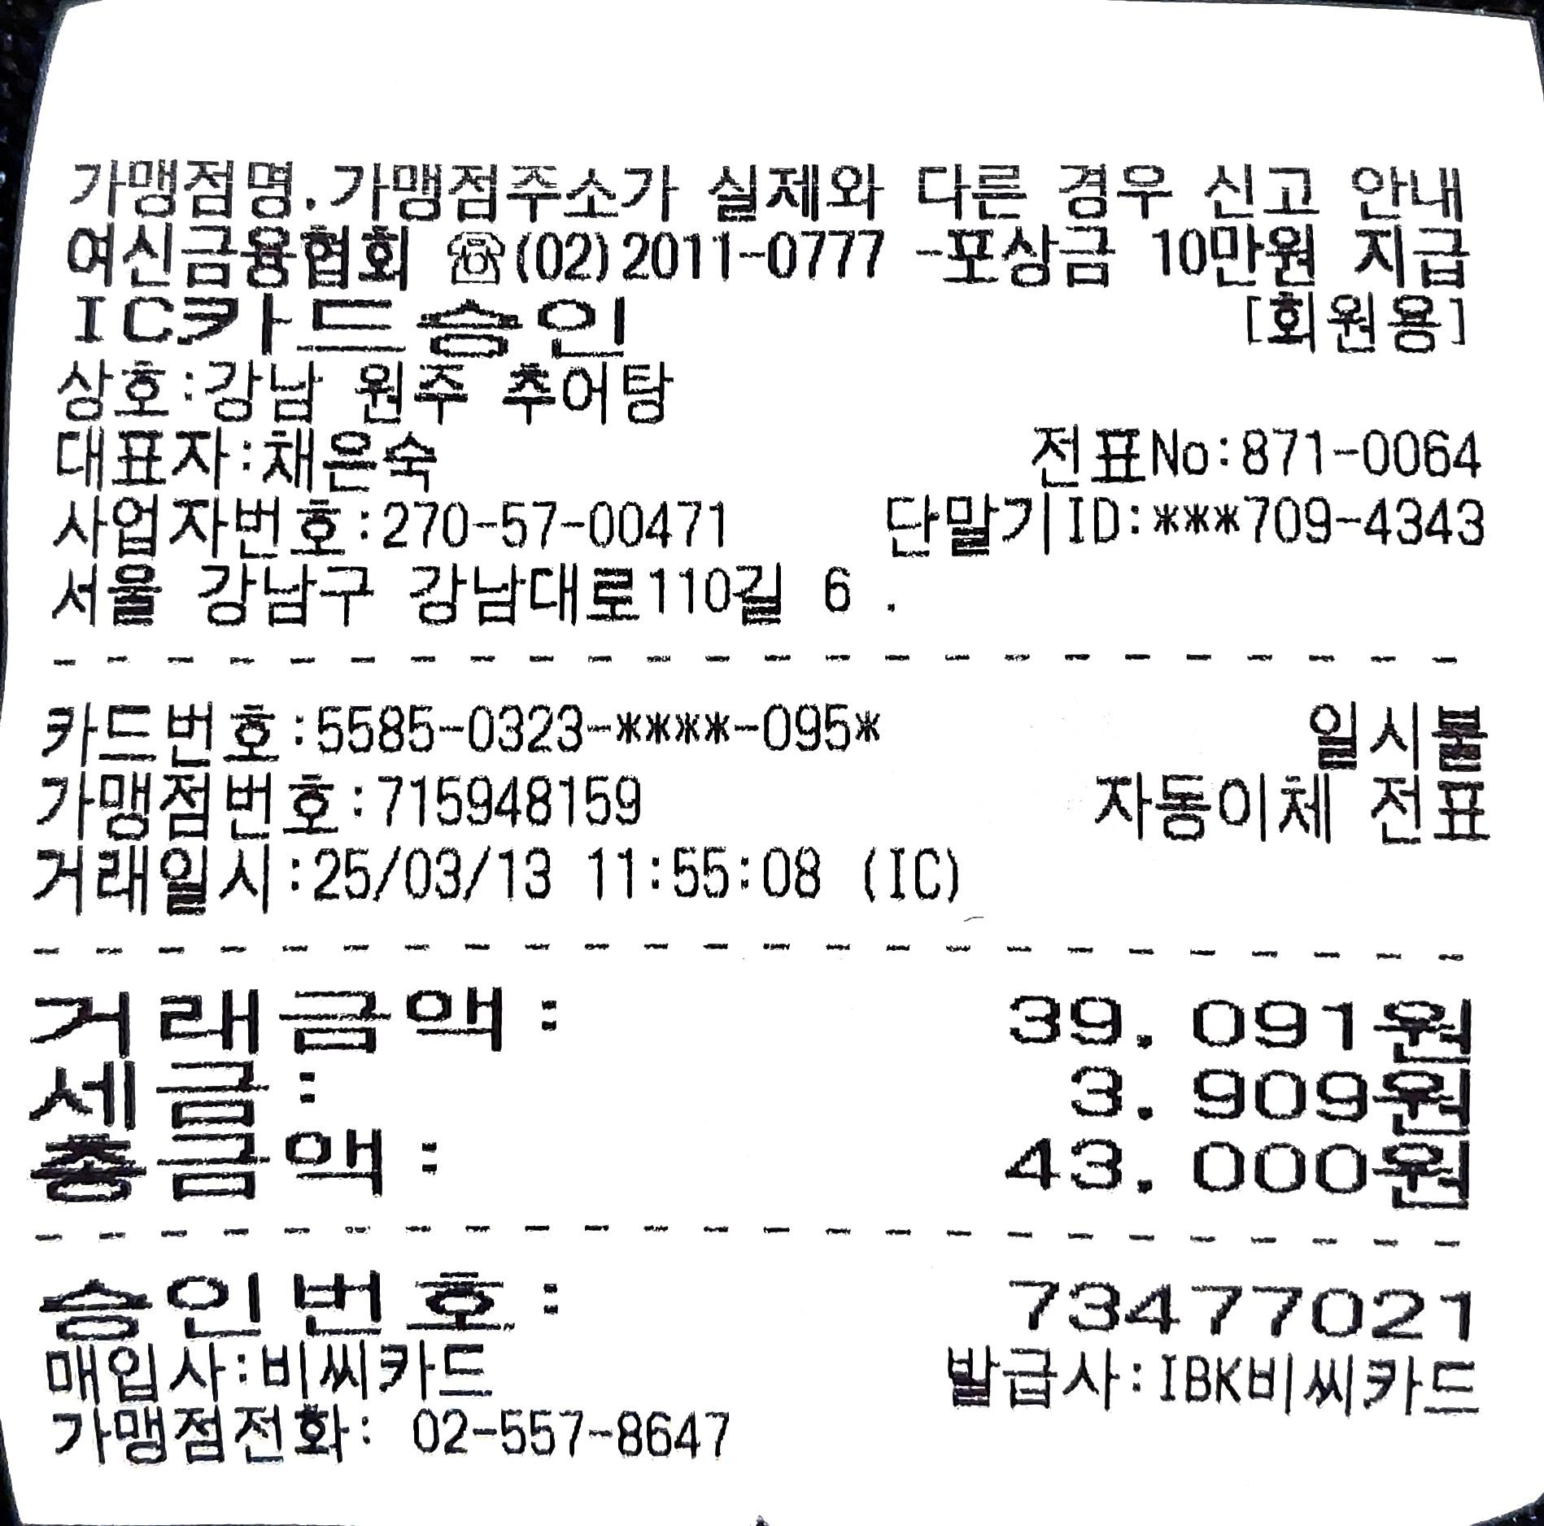
회의록
과제명 |  | AutoML 기반 지능형 고객서비스 플랫폼 개발
주 제 |  | Kotra 실증 지원 및 시장확대 를 위한 개발 반영사항 협의
주관팀 |  | CKInfo |  | 작성자 | 김수진
일 시 |  | 2025.3.13. 1000 ~ 1130 |  | 장 소 | CK 강남연구소 3층 회의실
참석자 |  | CKInfo | 김수진
 |  | (주) 그리고 제주도 스마트시티 SPC - 대표 김지혁
내 용
1. 회의 내용
- 캄보디아와 인도네시아 스마트시티 POC 진행 중
 | 1. 회의 내용
 | 1.1 전자정부 ODA 실증사업 기획 - 본 프로젝트에서 진행하고 잇는 콜센터 AICC 형태로 제공하는 방안 - 4월 ODA POC 사업 제안 준비
 | 1.2 고려사항
 | -

2. Action Item
ㆍ(CKInfo) 1.1 Summary Paper ( 2장 ) 소개서 전달

주석
<1>
<2>
<3>

회의비 | 43,000

Y250312.1100
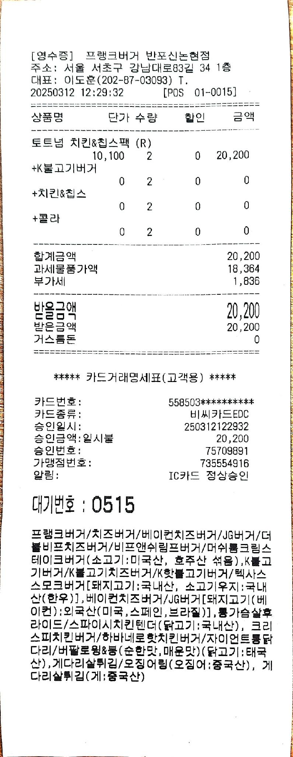
회의록
과제명 |  | AutoML 기반 지능형 고객서비스 플랫폼 개발
주 제 |  | Kotra 실증 지원 및 시장확대 를 위한 개발 반영사항 협의
주관팀 |  | CKInfo |  | 작성자 | 김수진
일 시 |  | 2025.3.12. 1000 ~ 1130 |  | 장 소 | CK 강남연구소 3층 회의실
참석자 |  | CKInfo | 김수진
 |  | (주) 데이터랩스 김종현 대표
내 용
1. 회의 내용
- 부산지역사업에서 POC로 진행
 | 1. 회의 내용
 | 1.1 지역사업으로 진행하는 사업에서 POC 로 적용 검토를 협의 - 컨소시엄에 확인후 적용단계에서 적용가능성 확인 - 진행사업 : '해양치유를 위한 사업개발 ( 7억 ) ' ( ) 정부지원자금 규모
 | 1.2 고려사항
 | -

2. Action Item
ㆍ(CKInfo) 1.1 진행 컨소시엄 내부 확인후 후속협의

주석
<1>
<2>
<3>

회의비 | 20,200

Y250311.1700
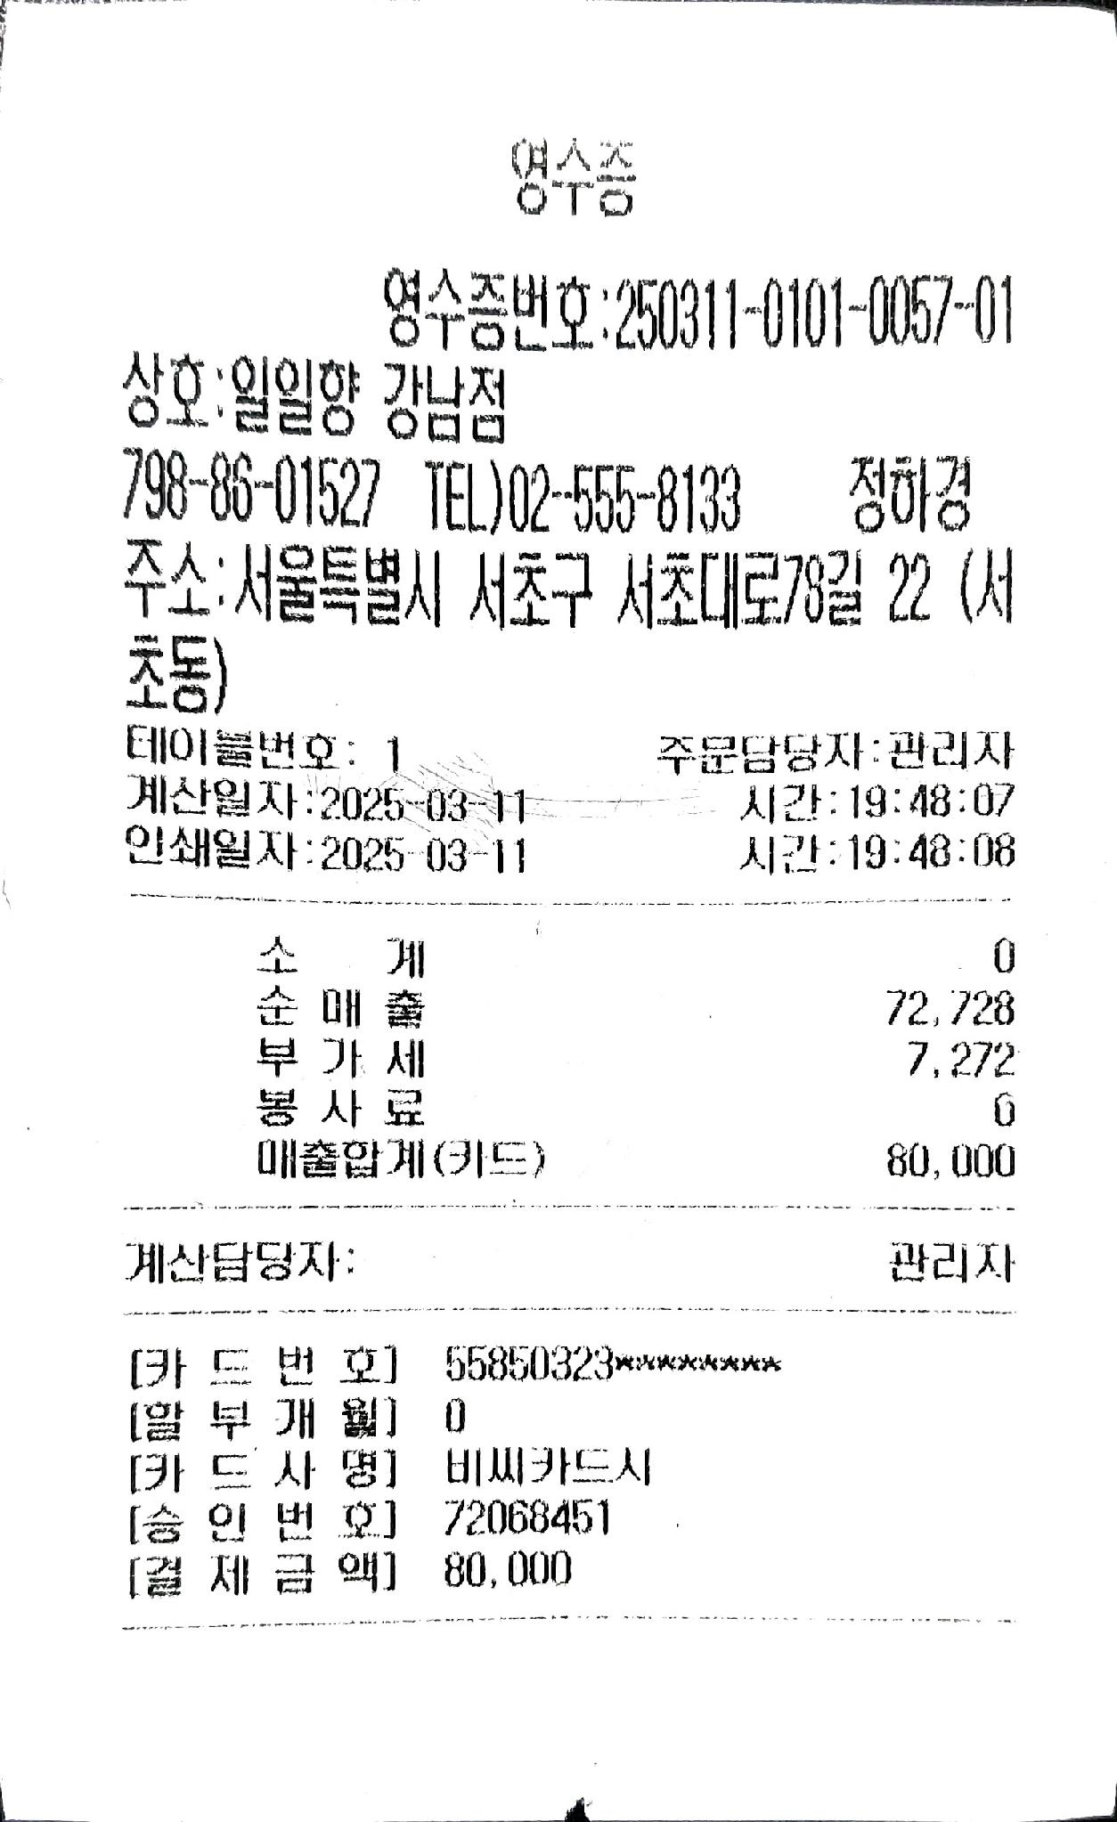
회의록
과제명 |  | AutoML 기반 지능형 고객서비스 플랫폼 개발
주 제 |  | Kotra 실증 지원 및 시장확대 를 위한 개발 반영사항 협의
주관팀 |  | CKInfo |  | 작성자 | 김수진
일 시 |  | 2025.3.13. 1000 ~ 1130 |  | 장 소 | CK 강남연구소 3층 회의실
참석자 |  | CKInfo | 김수진
 |  | (주) 메디오테크 김기범 MD
내 용
1. 회의 내용
- 의료분야 적용 방안
 | 1. 회의 내용
 | 1.1 의료분야에서 적용 가능한 부분 - 특히 , 현재 의사들의 피로도가 굉장히 누적됨 - 이런 부분을 지원하는데 기여 가능성 - 전문 서비스화가 가능한지 확인해서 가능하면 의사들의 상담서비스를 적용 여부 확인
 | 1.2 고려사항
 | - 의료 레규레이션 분야 확인 필요

2. Action Item
ㆍ(CKInfo) 1.1 리뷰후 회신 ..

주석
<1>
<2>
<3>

회의비 | 80,000

Y250307.1230
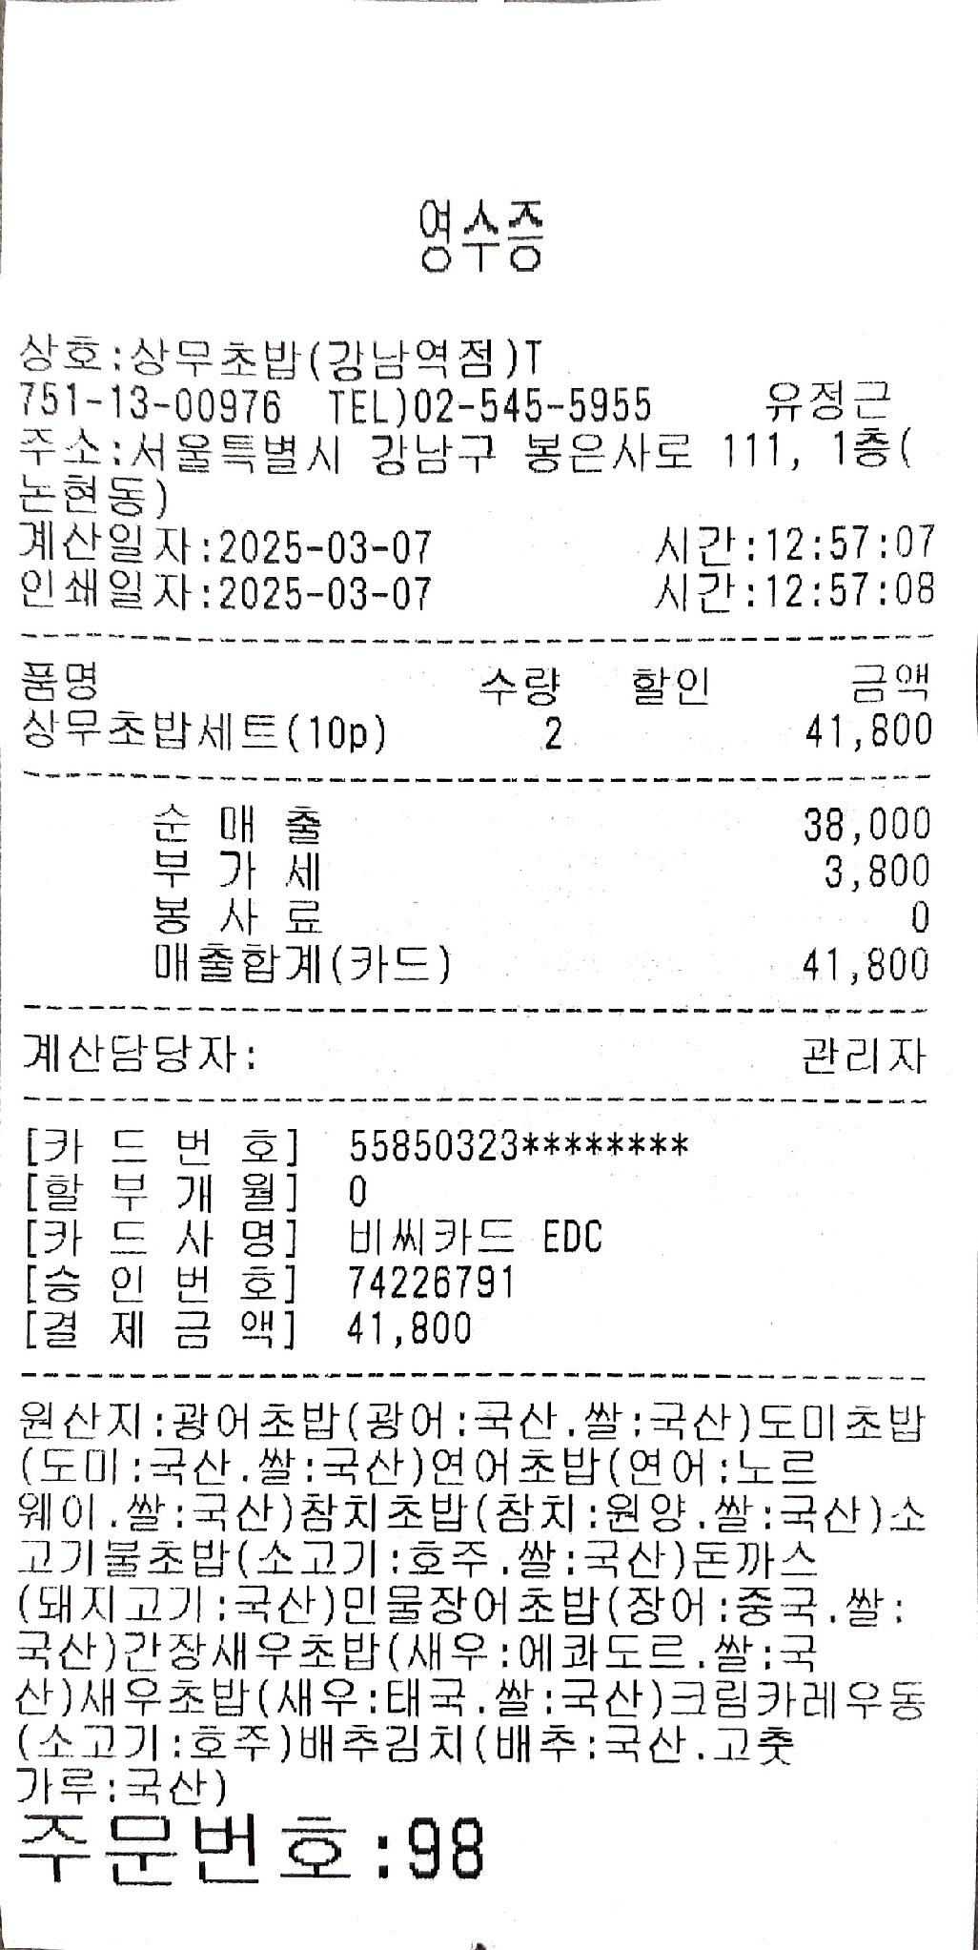
회의록
과제명 |  | AutoML 기반 지능형 고객서비스 플랫폼 개발
주 제 |  | Kotra 실증 지원 및 시장확대 를 위한 개발 반영사항 협의
주관팀 |  | CKInfo |  | 작성자 | 김수진
일 시 |  | 2025.2.27 1030 ~ 1330 |  | 장 소 | CK 강남연구소 3층 회의실
참석자 |  | CKInfo | 김수진
 |  | AI 블록체인 협회 하창동 국장
내 용
1. 회의 내용
- Kotra 실증 지원 및 시장확대를 위한 개발 반영 고려사항 협의
 | 1. 회의 내용
 | 1.1 Kotra 실증 지원 - 테스트 베드 poc 사업 <1> - 오픈이노베이션 사업 <2> - 중소기업기술마켓 <3>
 | 1.2 고려사항
 | - 가칭 ' 수출매뉴얼 GPT ' 사용자의 구분이 중요할 듯 - 중소 수출은 도메 거래가 중심이므로 한국 수출기업은 제품을 넘기는 것으로 역할을 마친다 - B2C 로 고객에게 서비스하는 모델은 거대 대기업으로 국한 될듯

2. Action Item
ㆍ(CKInfo) 1.1 Startup (창업기업 ) 지원 Track 으로 진행
ㆍ(CKInfo) 1.2 대상 고객을 직접 컨텍하고 샘플링 운영을 선행하고 Kotra 접근

주석
<1> | 테스트베드 POC 지원사업
<2> | 오픈이노베이션 사업
<3> | 중소호기업 기술마트

회의비 | 41,800

Y25027.1100
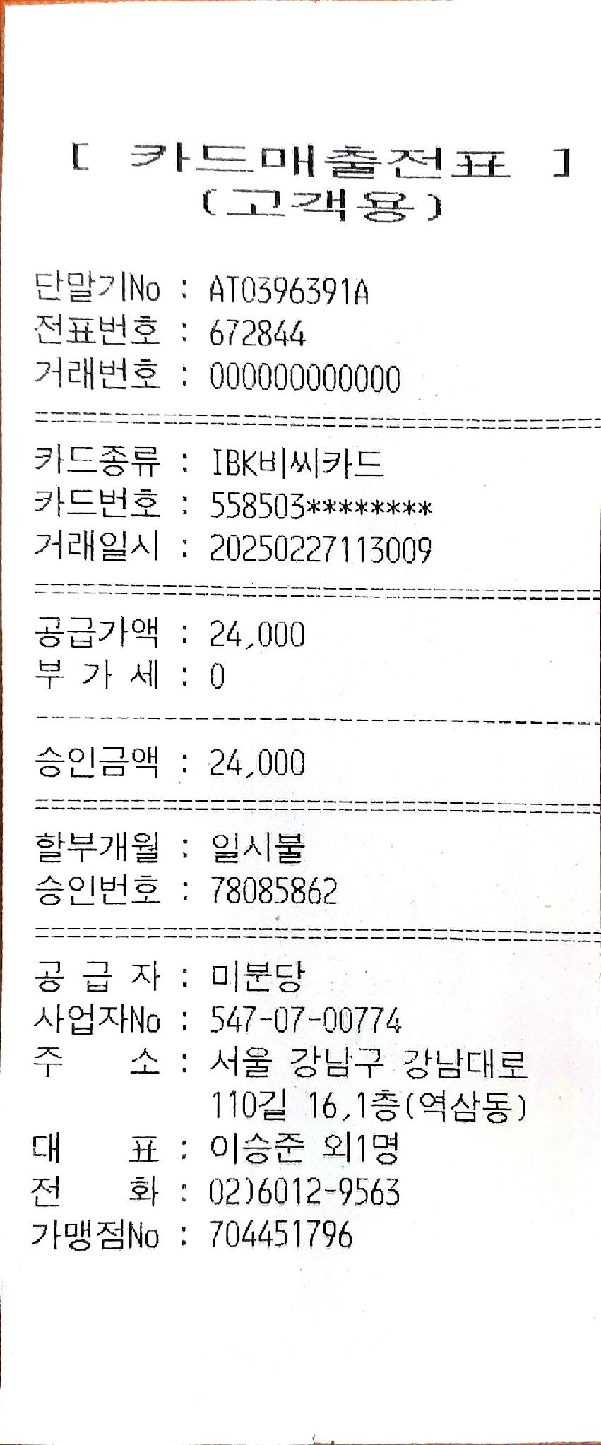
회의록
과제명 |  | AutoML 기반 지능형 고객서비스 플랫폼 개발
주 제 |  | 분산 AI 시스템 구축관련 협의
주관팀 |  | CKInfo |  | 작성자 | 김수진
일 시 |  | 2025.2.27 1030 ~ 1330 |  | 장 소 | CK 강남연구소 3층 회의실
참석자 |  | CKInfo | 김수진
 |  | AI 블록체인 협회 하창동 국장
내 용
1. 회의 내용
- close beta 서비스 준비를 위한 협의
 | 1. 회의 내용
 | 1.1 농협 창업보육센터 (양재) 대상 클로즈드 베타 테스트 협의 - 필요기능 확인 - 협회 농협 창업보육센터와 긴밀한 관계 ( 센터내에 협회 위치 )
 | 1.2 해외 확산관련 사업 협의
 | - NIPA 해외 AI POC 사업 협의 (4월 예상) : 해당취지와 잘 맞음 , 해외시장확대를 대상으로 하는 검증사업

2. Action Item
ㆍ(CKInfo) 1.1 농협쪽 의사 타진 확인 - 기능요구사항 확인
ㆍ(CKInfo) 1.2 이전 사업 형태 확인 후 준비

회의비 | 24,000

Y250226.1100
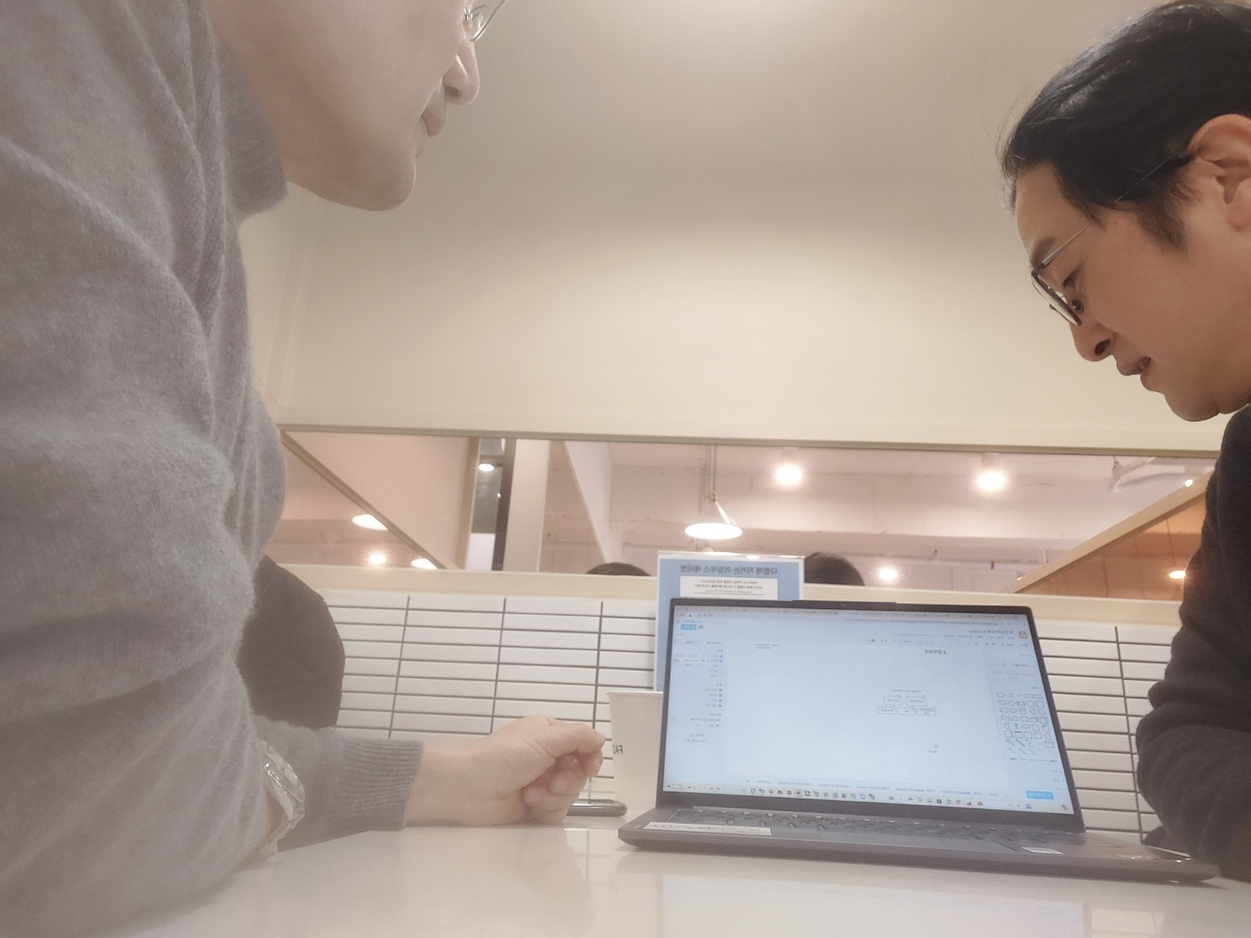
회의록
 | y250226.1100
참석자 | 데이터랩 김종현 대표 , 김항진
목적 | Gen Chat 봇 시범 테스트 참여 협의
장소 | 데이터랩 회의실
내용
1 | 여행대로 ' 라는 온라인 여행 브랜드 생성하고 데이터를 모우고 있다 그 서비스에 참여
2 | 관계하고 잇는 소규모 공유오피스 브랜드가 있음 jdhaun.com - 고객서비스나 대응에 적용해 볼수잇을듯하다 - 추가로 여기에 들어와잇는 각 서비스들 - 세무 ,법률 , 변리 , 제안서 작성 지원 , 과제 수행지원등을 만들어주면 좋을 듯 ..

후속조치
1 | 1주일 주기 escalation Update

소요경비
회의비 | 44,500

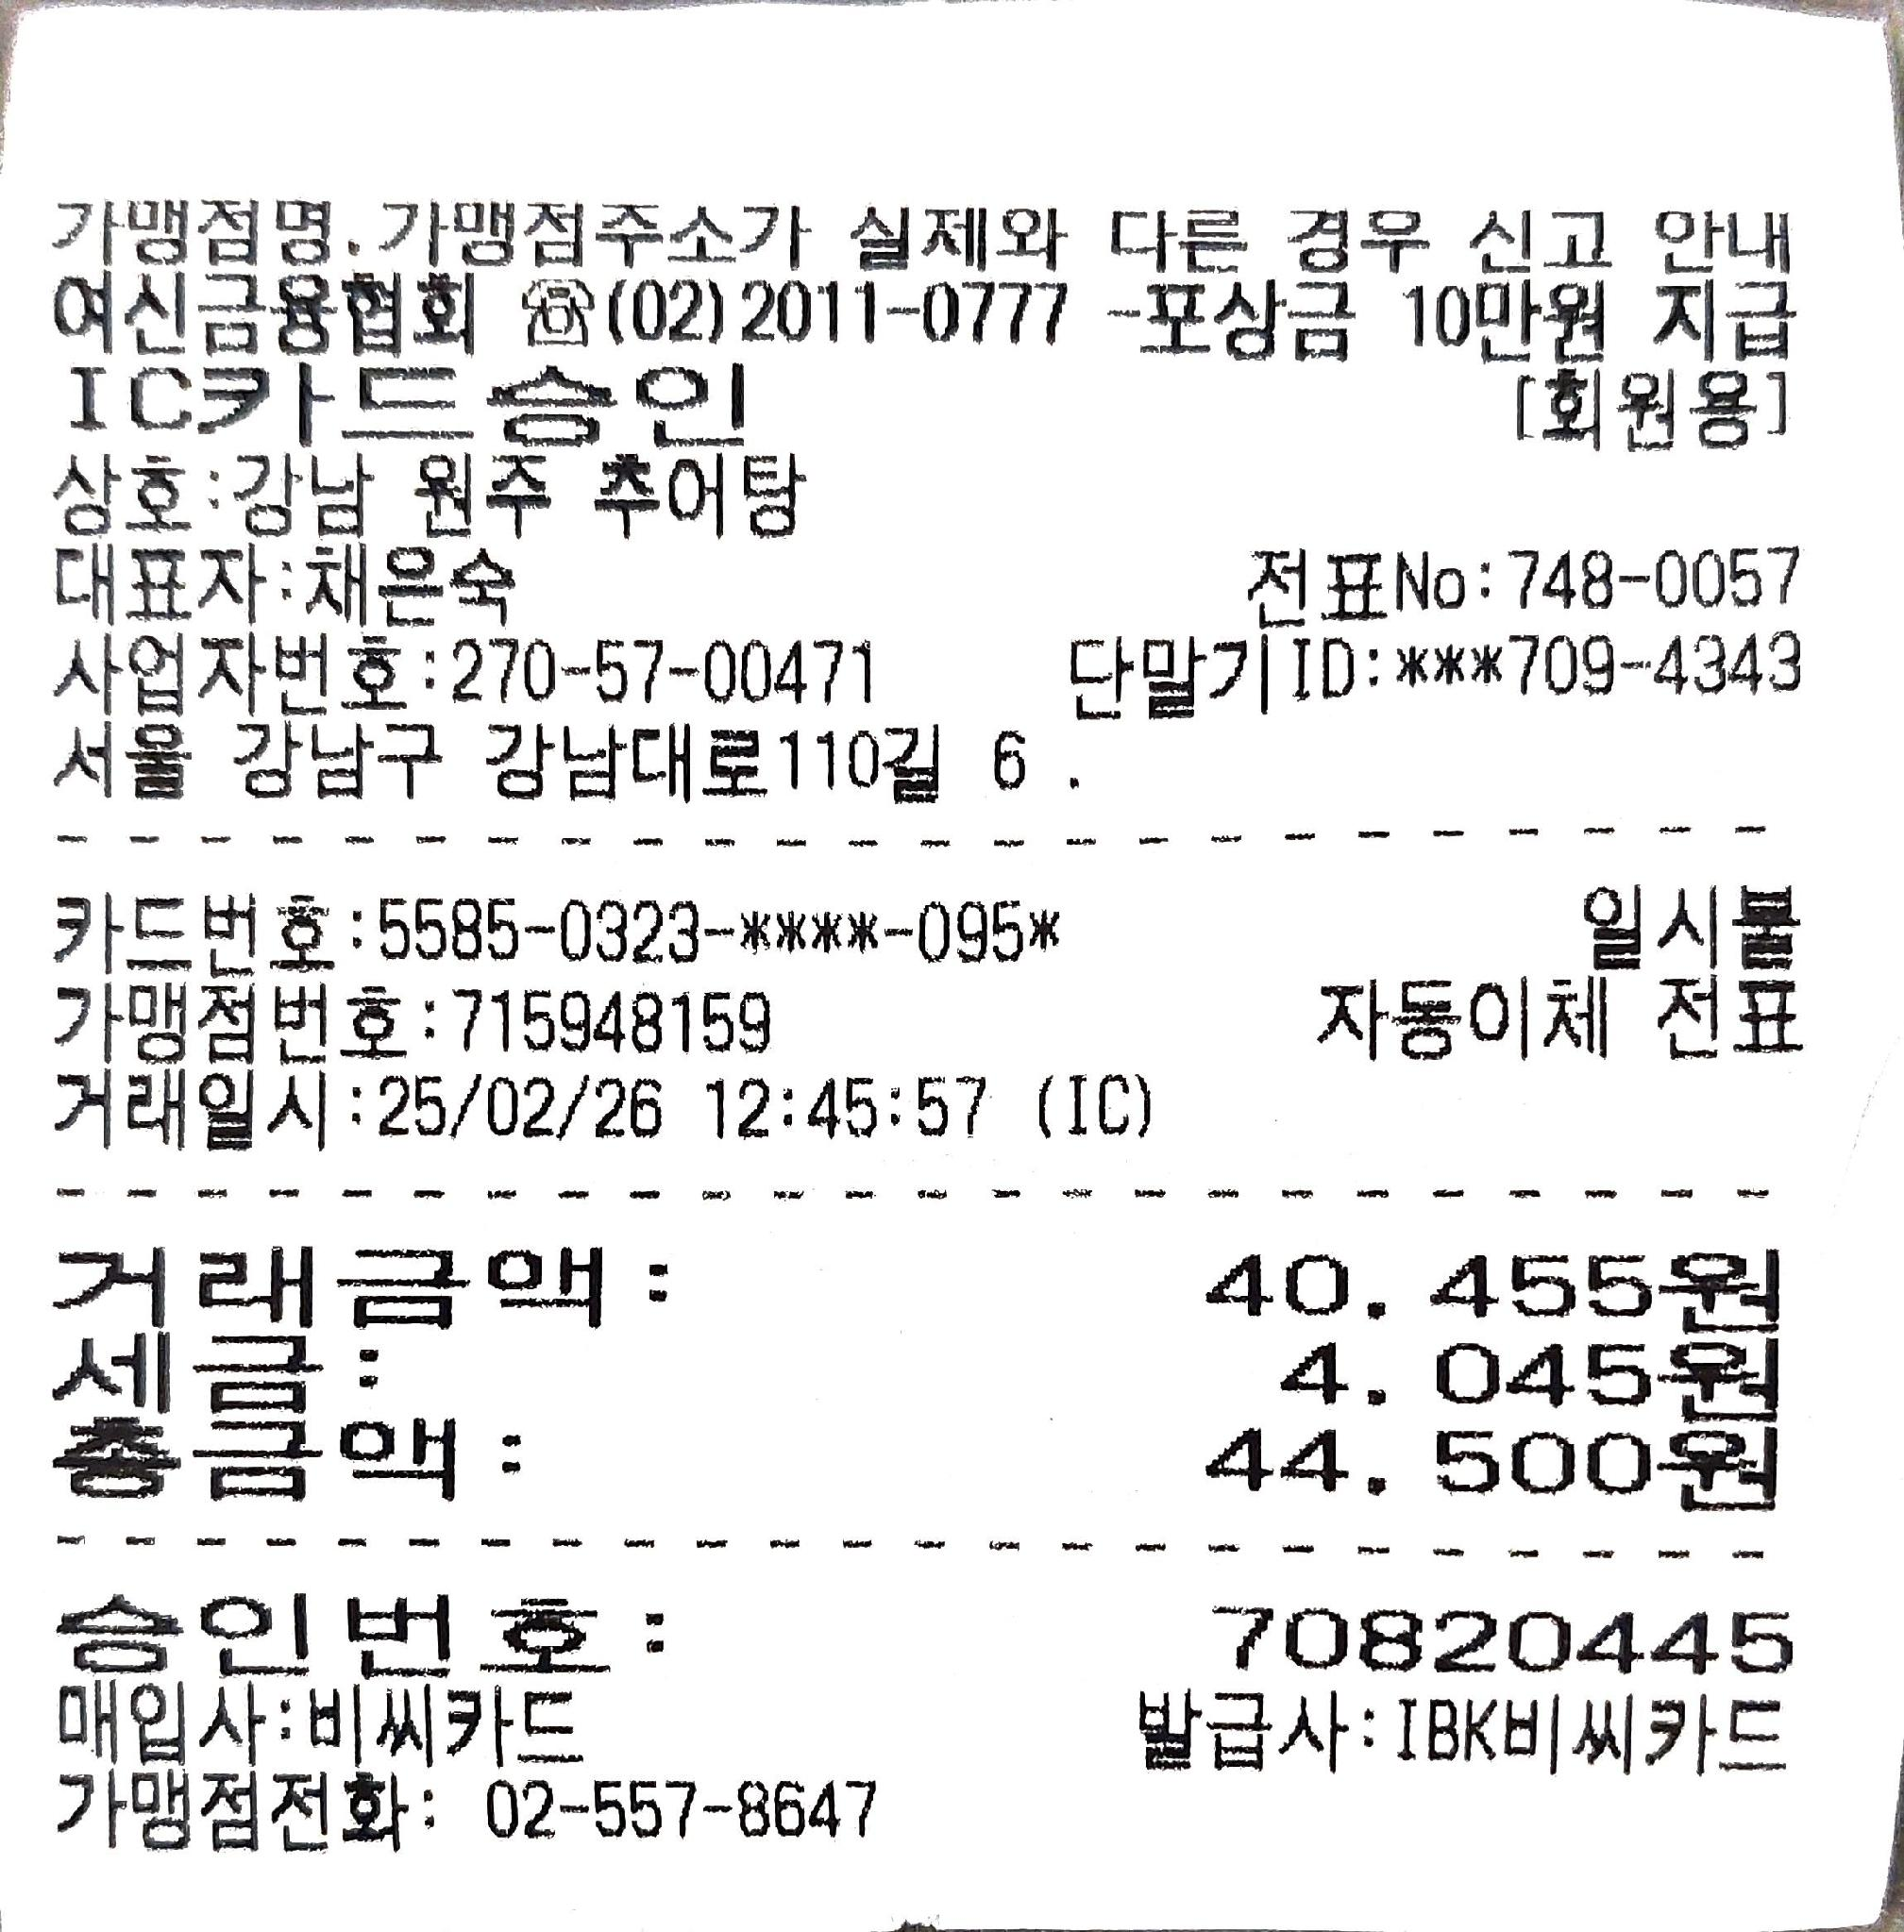

회의사진

